Sheet1
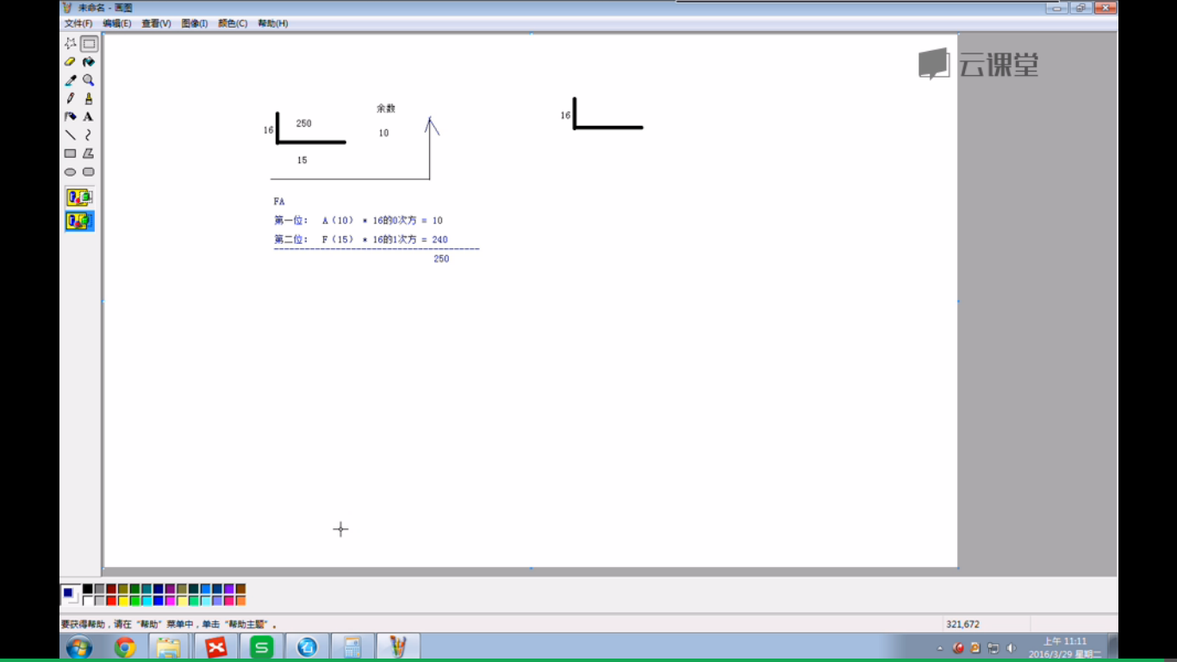
计算250的各种进制

 | 除以2，余数反向写出来 | 十进制转二进制

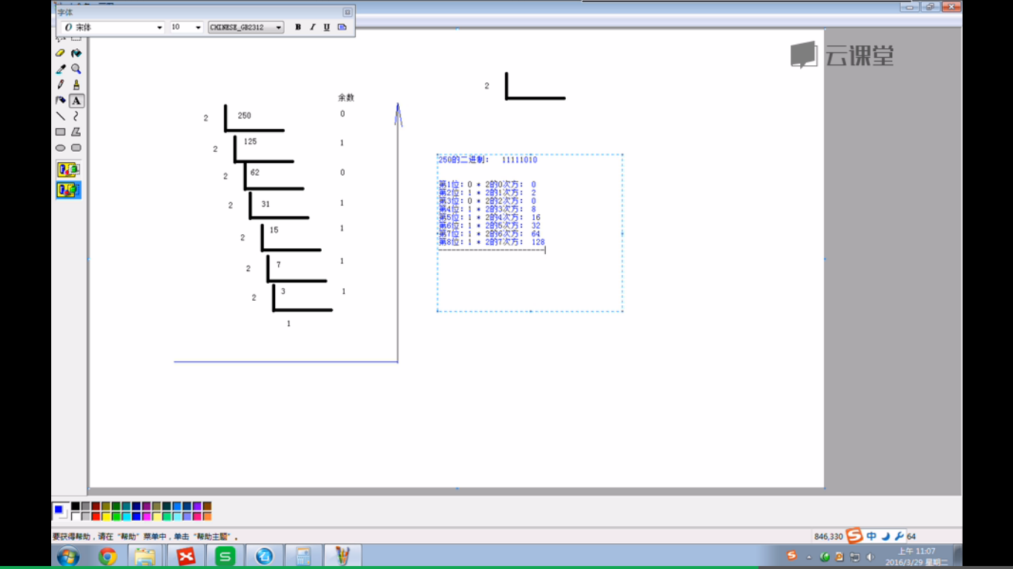

十进制转16进制

